システム構成
インターネット
今月のおすすめ等の動的なコンテンツ情報を管理するサーバ
※珈琲問屋のオンラインストアで使用しているサーバを間借り

Softbankが提供しているPepper向けクラウドサービス

珈琲問屋アプリを登録・配信指示

珈琲問屋アプリの配信
コンテンツ情報の登録・配信指示

店舗
珈琲問屋アプリの反映


珈琲問屋本社

コンテンツ情報の配信


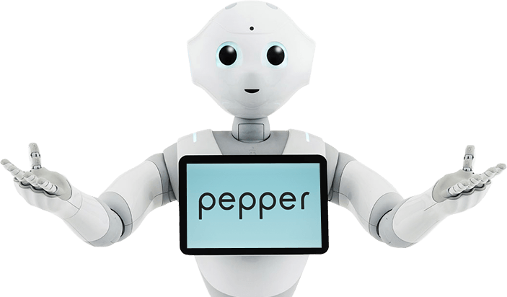


珈琲問屋アプリと切り離して配信可能かは要調査

